画面イメージ
画面番号 | 画面名 | チーム |  | 最終更新者
V205_01 | 管理者設定/V205_01EnqueteAdminEditView | ES_B | 日付 | 2022-07-27
 |  |  | 氏名 | 兼久
画面イメージ
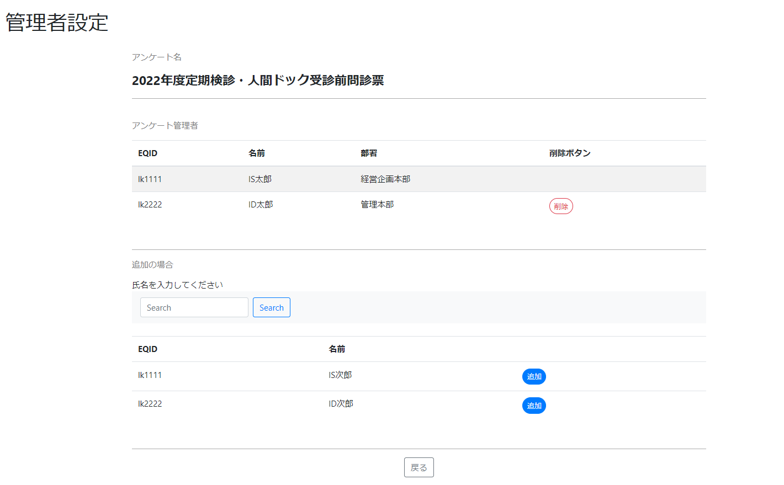

1
2

3
4
5

10

8
6
7

9

